Inf. Gerais
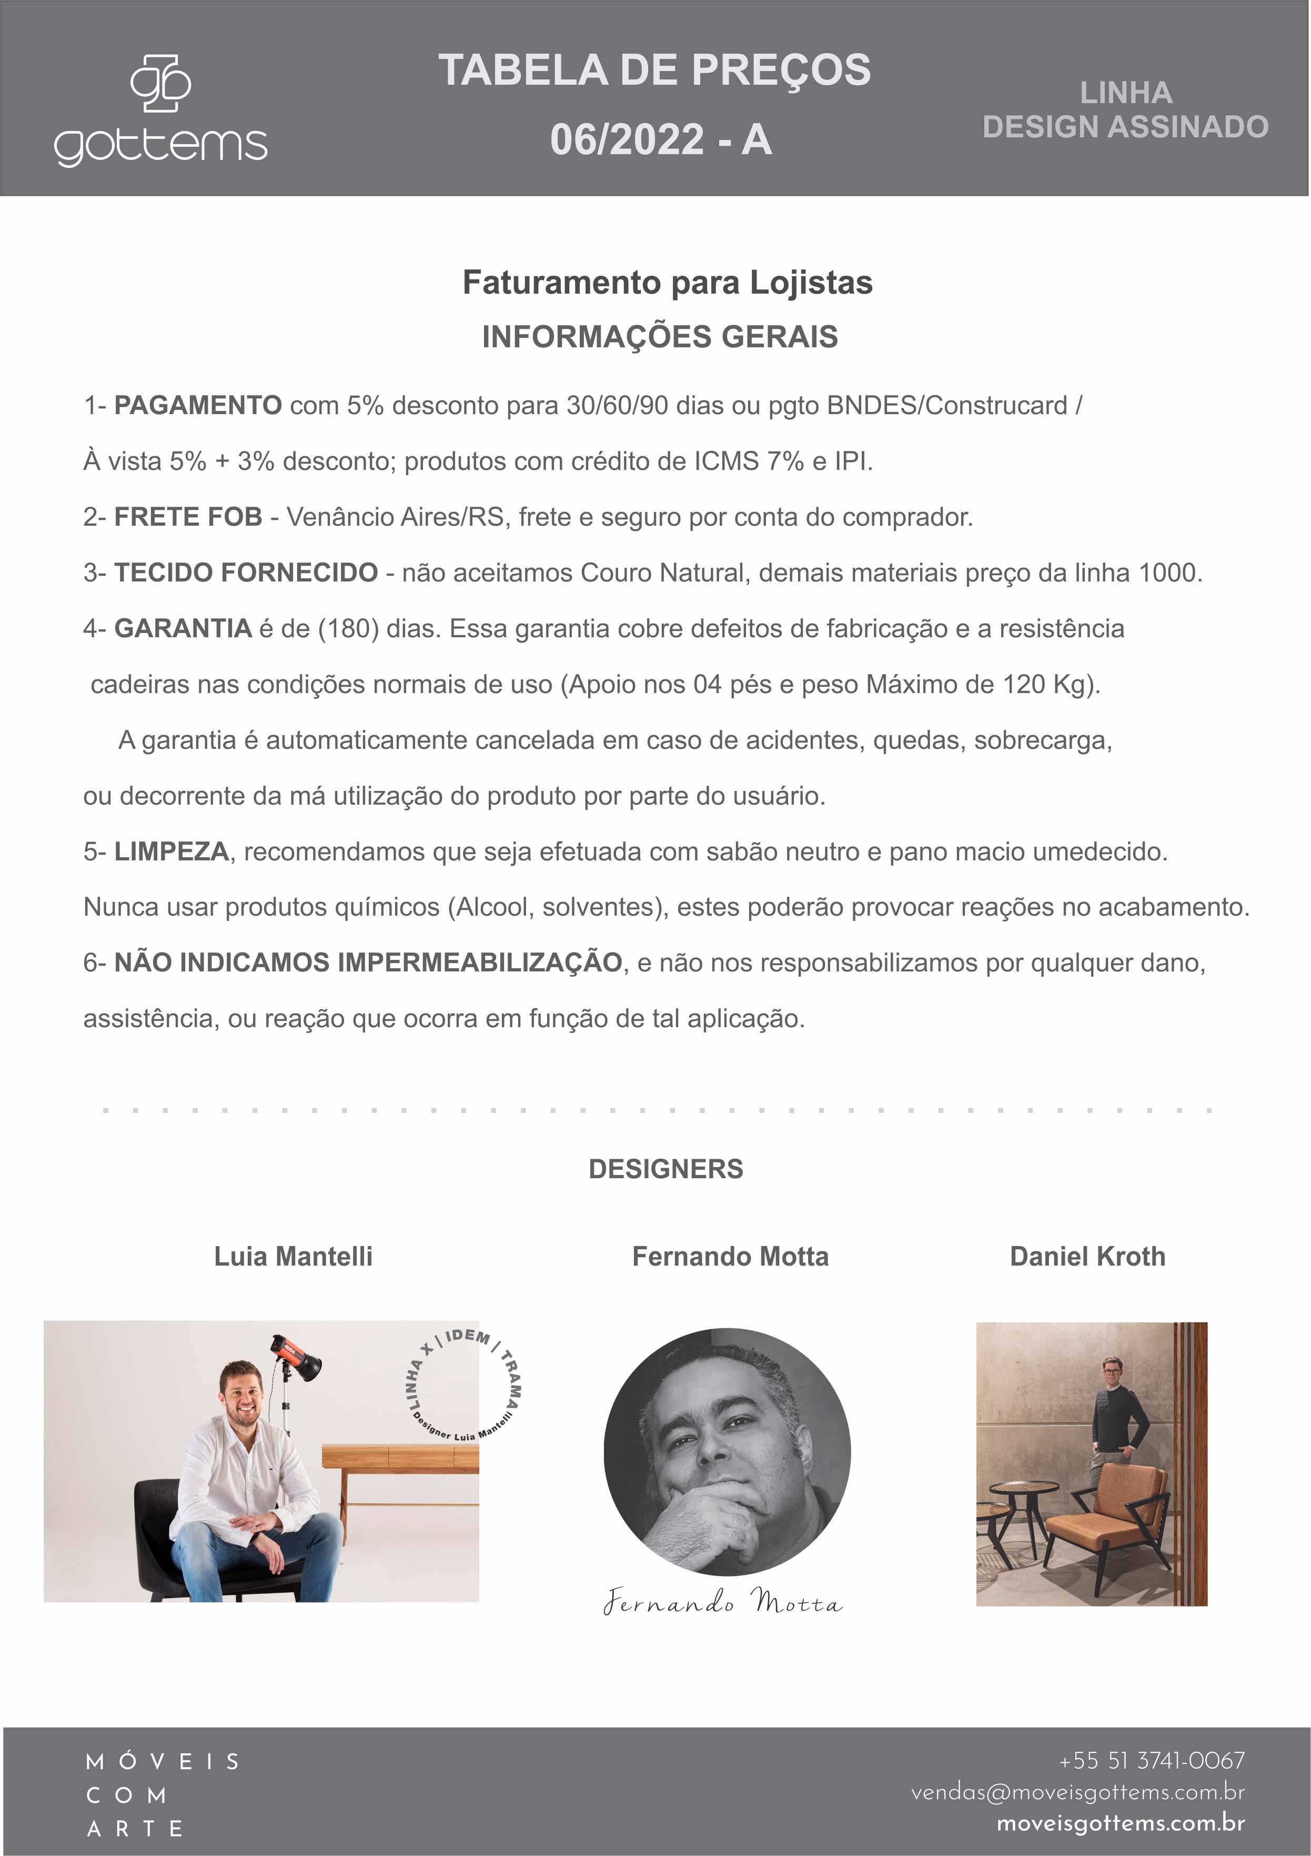

Fernando.Motta
TABELA 06/2022 - LINHA FERNANDO MOTTA
BANCO LINN | SUPREMA NOG/CAST/PTO | BANCO
 |  | LINN
TECIDO | MEDIDA (LxPxA): 160 X 50 x 48
LINHA 400 | R$ 12,482.08
LINHA 600 | R$ 12,623.52
LINHA 800 | R$ 12,760.54
LINHA 1000 | R$ 12,906.40
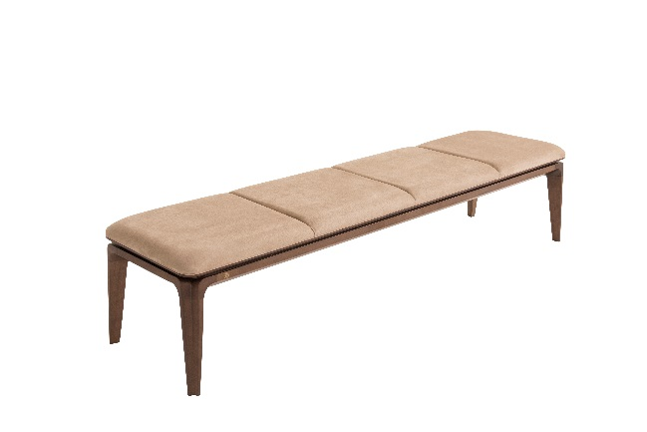
LINHA 1500 | R$ 13,043.42
LINHA 2000 | R$ 13,184.86
COURO NATURAL | R$ 15,425.80
TECIDO | MEDIDA (LxPxA): 180 X 50 x 48
LINHA 400 | R$ 12,689.82
LINHA 600 | R$ 12,844.52
LINHA 800 | R$ 13,008.06
LINHA 1000 | R$ 13,180.44
LINHA 1500 | R$ 13,330.72
LINHA 2000 | R$ 13,494.26
COURO NATURAL | R$ 16,641.30
TECIDO | MEDIDA (LxPxA): 200 X 50 x 48
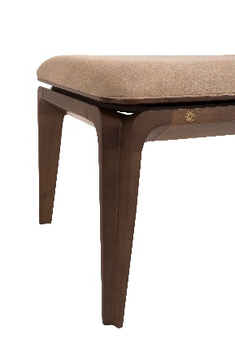
LINHA 400 | R$ 13,211.38
LINHA 600 | R$ 13,405.86
LINHA 800 | R$ 13,587.08
LINHA 1000 | R$ 13,772.72
LINHA 1500 | R$ 13,953.94
LINHA 2000 | R$ 14,152.84
COURO NATURAL | R$ 18,241.34
TECIDO | MEDIDA (LxPxA): 220 X 50 x 48
LINHA 400 | R$ 13,419.12
LINHA 600 | R$ 13,816.92
LINHA 800 | R$ 14,024.66
LINHA 1000 | R$ 14,223.56
LINHA 1500 | R$ 14,440.14
LINHA 2000 | R$ 14,652.30
COURO NATURAL | R$ 19,474.52

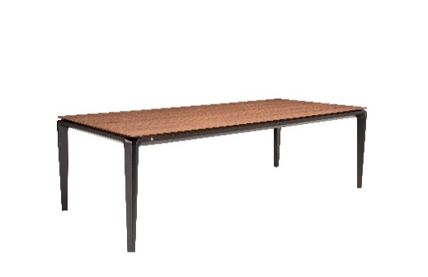
MESA LINN | OPÇÃO TAMPO | PÉ | MESA
 |  | SUPREMA NOGUEIRA/ CAST. OU PRETO | LINN
MEDIDA (LxPxA):
180X100X76 | WALNUT SEM VIDRO | R$ 22,157.46
 | WALNUT COM TS | R$ 25,242.62
200X110X76 | WALNUT SEM VIDRO | R$ 22,935.38
 | WALNUT COM TS | R$ 26,648.18
220X110X76 | WALNUT SEM VIDRO | R$ 23,854.74
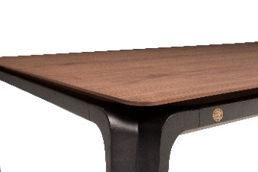
 | WALNUT COM TS | R$ 27,938.82
240X110X76 | WALNUT SEM VIDRO | R$ 24,778.52
 | WALNUT COM TS | R$ 29,238.30
260X115X76 | WALNUT SEM VIDRO | R$ 30,201.86
 | WALNUT COM TS | R$ 35,956.70
280X120X76 | WALNUT SEM VIDRO | R$ 33,216.30
 | WALNUT COM TS | R$ 39,678.34
300X120X76 | WALNUT SEM VIDRO | R$ 34,789.82
 | WALNUT COM TS | R$ 41,733.64

APARADOR LINN | OPÇÃO TAMPO | GAVETAS |  | APARADOR
 |  | WALNUT | TS | LINN

MEDIDA (LxPxA): |  |  |  | PÉ SUPREMA
180X45X78 | WALNUT SEM VIDRO | R$ 22,250.28 | R$ 22,568.52 | NOG/CAST/PRETO
200X45X78 | WALNUT SEM VIDRO | R$ 23,372.96 | R$ 23,713.30
220X45X78 | WALNUT SEM VIDRO | R$ 24,402.82 | R$ 24,827.14
240X45X78 | WALNUT SEM VIDRO | R$ 25,905.62 | R$ 26,356.46
260X45X78 | WALNUT SEM VIDRO | R$ 27,465.88 | R$ 27,943.24

BALCÃO LINN | CAIXA E TAMPO | PORTAS
 |  | WALNUT | TS | BALCÃO
 |  |  |  | LINN
MEDIDA (LxPxA): |  |  |  | PÉ SUPREMA
200X50X78 | WALNUT SEM VIDRO | R$ 33,706.92 | R$ 35,222.98 | NOG/CAST/PRETO
220X50X78 | WALNUT SEM VIDRO | R$ 35,678.24 | R$ 37,349.00
240X50X78 | WALNUT SEM VIDRO | R$ 37,035.18 | R$ 38,869.48
260X50X78 | WALNUT SEM VIDRO | R$ 39,338.00 | R$ 41,344.68

BALCÃO BAR LINN | CAIXA | PORTAS |  | BALCÃO BAR
 |  | WALNUT | TS | LINN
 |  |  |  | PÉ SUPREMA
MEDIDA (LxPxA): |  |  |  | NOG/CAST/PRETO
120 X 50 X 170 | WALNUT | R$ 32,641.70 | R$ 34,798.66

MESA CENTRO LINN | OPÇÃO TAMPO | PÉ | MESA CENTRO
 |  | SUPREMA NOGUEIRA/ CAST. OU PRETO | LINN
MEDIDA (LxPxA):
120X60X25 | WALNUT SEM VIDRO | R$ 9,419.02
 | WALNUT COM TS | R$ 10,099.70
140X70X25 | WALNUT SEM VIDRO | R$ 10,440.04 | 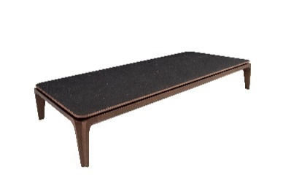
 | WALNUT COM TS | R$ 11,496.42
160X70X25 | WALNUT SEM VIDRO | R$ 10,665.46
 | WALNUT COM TS | R$ 11,934.00
180X90X25 | WALNUT SEM VIDRO | R$ 11,757.20
 | WALNUT COM TS | R$ 12,482.08
100X100X25 | WALNUT SEM VIDRO | R$ 10,285.34
 | WALNUT COM TS | R$ 11,894.22
120X120X25 | WALNUT SEM VIDRO | R$ 11,841.18
 | WALNUT COM TS | R$ 14,157.26

MESA APOIO LINN | OPÇÃO TAMPO | PÉ | MESA APOIO
 |  | SUPREMA NOGUEIRA/ CASTANHO OU PRETO | LINN
MEDIDA (LxPxA):

60X60X60 | WALNUT SEM VIDRO | R$ 8,225.62
 | WALNUT COM TS | R$ 8,809.06

CARRINHO BAR LINN | BANDEJA SUPERIOR E INFERIOR | ESTRUTURA |  | CARRINHO BAR
 |  | WALNUT NATURAL | SUPREMA PRETO | LINN
MEDIDA (LxPxA):

 |  |  |  |  | RODAS SEMPRE WALNUT NATURAL
105x60x75 | MACIÇO | R$ 14,563.90 | R$ 12,760.54
 | TS

POLTRONA AMON DUO | SUPREMA NOG/CAST/PTO | L- 75 P-67 A-71
 |  | POLTRONA
TECIDO |  | AMON DUO
 |  | Esta peça se caracteriza por uma estética muito simplificada, foi concebida com inspiração em tronos da antiguidade, mas amparada nos dias atuais por grande tecnologia em sua produção para torna-la confortável e resistente em sua beleza.
LINHA 800
802/22 | 804/15 | R$ 7,549.36
813/23 | 815/23
818/23 | 819/23 |  |  |  | COM CAPA/ALMOFADA
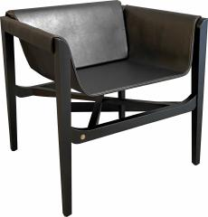
820 | 823/23
824/23 | 825/23
871/13
LINHA 1000
1086/21 | R$ 7,602.40
1087/21 | 1088/21
LINHA 2000
2081/22 | R$ 8,738.34

COURO NATURAL | R$ 13,834.60

CHAISE CALLIOPE ESTOFADA | SUPREMA NOG/CAST/PTO | L-70 P-180 A- 92
 |  | CHAISE
TECIDO |  | CALLIOPE ESTOFADA
 |  | A chaise Lounge Calliope abusa da fluidez, harmonia e continuidade de formas e materiais. Suas curvas sinuosas como as do corpo de uma bela mulher trazem o significado de seu nome - CALLIOPE - considerada na mitologia a rainha, a mais sábia e a primeira das musas.
LINHA 800 |  |  | ROLO EM COURO NATURAL OU TECIDOS DEFINIDOS
802/22 | 804/15 | R$ 14,245.66
813/23 | 815/23
818/23 | 819/23
820 | 823/23
824/23 | 825/23
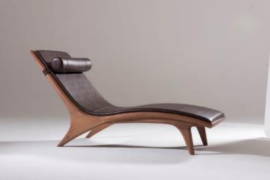
871/13
LINHA 1000
1086/21 | R$ 14,289.86
1087/21 | 1088/21
LINHA 2000
2081/22 | R$ 15,240.16
COURO NATURAL | R$ 27,766.44

CHAISE CALLIOPE | SUPREMA NOG/CAST/PTO | L-70 P-180 A- 92
 |  | CHAISE
TECIDO ROLO |  | CALLIOPE PALHA NATURAL
 |  | A chaise Lounge Calliope abusa da fluidez, harmonia e continuidade de formas e materiais. Suas curvas sinuosas como as do corpo de uma bela mulher trazem o significado de seu nome - CALLIOPE - considerada na mitologia a rainha, a mais sábia e a primeira das musas.
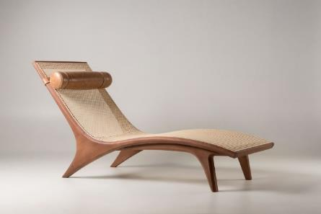
LINHA 800
802/22 | 804/15 | R$ 20,778.42
813/23 | 815/23
818/23 | 819/23
820 | 823/23
824/23 | 825/23
871/13
LINHA 1000
1086/21 | R$ 20,800.52
1087/21 | 1088/21
LINHA 2000
2081/22 | R$ 20,995.00
COURO NATURAL | R$ 21,971.82

Luia.Mantelli
TABELA 06/2022 - LINHA LUIA MANTELLI

POLTRONA IDEM | LOURO FREIJO NATURAL OU EBANIZADO | A- 74 P-63 L-76
 |  | POLTRONA
TECIDO |  | IDEM
LINHA 400 | R$ 5,083.00
 |  |  |  | Opção de Acabamento Natural ou Preto, com ampla variedade de revestimentos. Acompanha almofadas revestidas no tecido do assento. Assento e encosto no mesmo revestimento.

LINHA 600 | R$ 5,268.64

LINHA 800 | R$ 5,595.72

LINHA 1000 | R$ 5,706.22

LINHA 1500 | R$ 6,112.86

LINHA 2000 | R$ 6,696.30

COURO NATURAL | R$ 11,337.30

BANQUETA IDEM | LOURO FREIJO NATURAL OU EBANIZADO | A- 87 P-47 L-49
 |  | BANQUETA
TECIDO |  | IDEM
LINHA 400 | R$ 3,597.88
 |  |  |  | Opção de Acabamento Natural ou Preto, com ampla variedade de revestimentos.

LINHA 600 | R$ 3,664.18

LINHA 800 | R$ 3,779.10

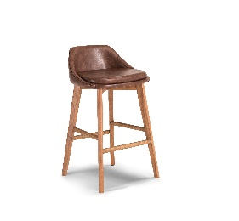
LINHA 1000 | R$ 3,818.88

LINHA 1500 | R$ 3,960.32

LINHA 2000 | R$ 4,168.06

COURO NATURAL | R$ 6,510.66

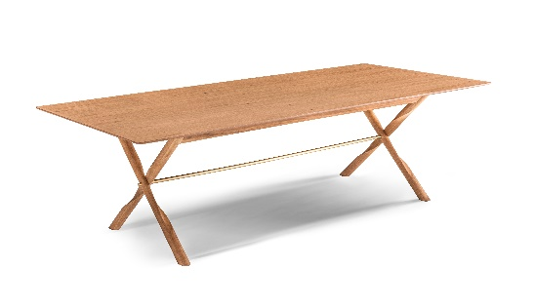 | MESA X | LOURO FREIJO | 1800 x 1000 x H 750 | R$ 16,278.86 | Pés em madeira maciça e tampo em MDF revestido em lâmina Louro Freijó. Opção de Acabamento Natural ou Preto. Detalhe e fixação dos pés em Latão polido com proteção em verniz.
 |  |  | 2000 x 1100 x H 750 | R$ 17,728.62
 |  |  | 2200 x 1100 x H 750 | R$ 18,325.32
 |  |  | 2400 x 1100 x H 750 | R$ 18,992.74
 |  |  | 2600 x 1150 x H 750 | R$ 19,611.54
 |  |  | 2800 x 1200 x H 750 | R$ 24,738.74
 |  |  | 3000 x 1200 x H 750 | R$ 25,733.24

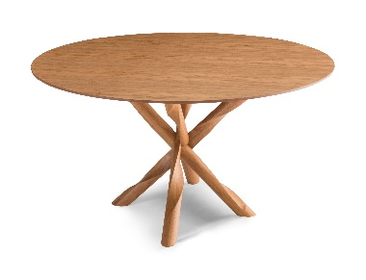 | MESA REDONDA TRAMA | LOURO FREIJO | Ø 1100 x H 750 | R$ 13,511.94 | Pés em madeira maciça e tampo em MDF revestido em lâmina Louro Freijó. Opção de Acabamento Natural ou Preto.
 |  |  | Ø 1200 X H 750 | R$ 14,378.26
 |  |  | Ø 1400 X H 750 | R$ 16,345.16
 |  |  | Ø 1600 X H 750 | R$ 19,262.36
 |  |  | Ø 1800 X H 750 | R$ 21,865.74

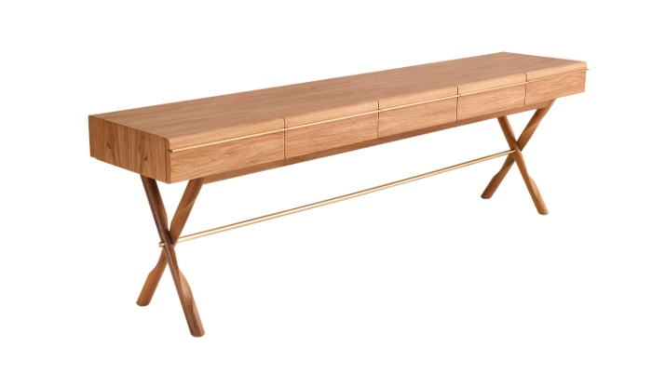 | APARADOR X | LOURO FREIJO | 1800 x 480 x H 750 | R$ 21,180.64 | Pés em madeira maciça e caixa em MDF revestido em lâmina Louro Freijó. Opção de Acabamento Natural ou Preto. Puxador, detalhe e fixação dos pés em Latão polido com proteção em verniz.
 |  |  | 2000 x 480 x H 750 | R$ 22,776.26
 |  |  | 2200 x 480 x H 750 | R$ 24,212.76
 |  |  | 2400 x 480 x H 750 | R$ 25,534.34
 |  |  | 2600 x 480 x H 750 | R$ 27,015.04

 | BUFFET X | LOURO FREIJO | 2000 x 480 x H 750 | R$ 40,942.46 | Pés em madeira maciça e caixa em MDF revestido em lâmina Louro Freijó. Opção de Acabamento Natural ou Preto. Puxador, detalhe e fixação dos pés em Latão polido com proteção em verniz. Portas com sistema de abertura invísivel.
 |  |  | 2200 x 480 x H 750 | R$ 42,763.50
 |  |  | 2400 x 480 x H 750 | R$ 44,474.04
 |  |  | 2600 x 480 x H 750 | R$ 46,547.02

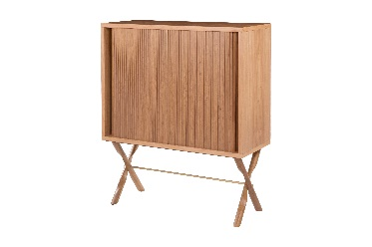 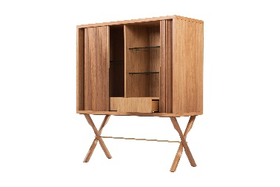 | BALCAO BAR X | LOURO FREIJO | 120 x 50 x 140 | R$ 47,523.84 | Pés em madeira maciça e caixa em MDF revestido em lâmina Louro Freijó. Opção de Acabamento Natural ou Preto. Puxador, detalhe e fixação dos pés em Latão polido com proteção em verniz. Portas com sistema de abertura invísivel.

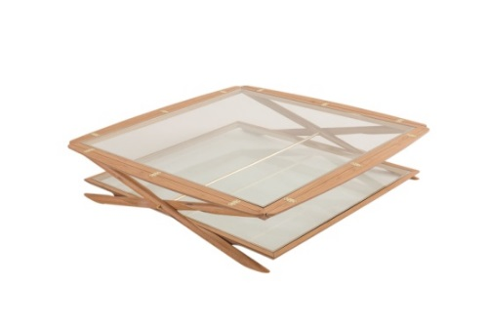 | MESA CENTRO X | LOURO FREIJO | 1100 x 1100 X H 350 | R$ 24,332.10 | Pés em madeira maciça e quadro em MDF revestido em lâmina Louro Freijó. Opção de Acabamento Natural ou Preto. Dobradiças e detalhe de fixação dos pés em Latão polido com proteção em verniz. Vidro Incolor de 8mm encaixados
 |  |  | 1400 x 1400 X H 350 | R$ 24,986.26
 |  |  | 1600 x 600 X H 350 | R$ 25,512.24
 |  |  | 1800 x 900 X H 350 | R$ 26,029.38

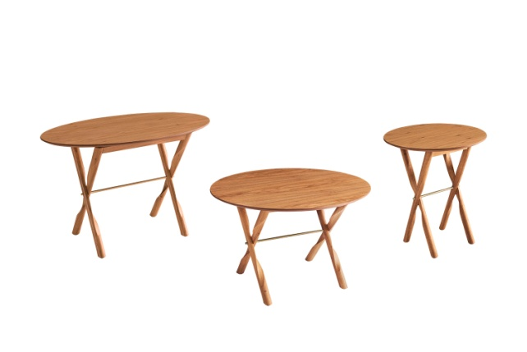 | MESA LATERAL X | LOURO FREIJO | Ø 500 x H 500 | R$ 5,206.76 | Pés em madeira maciça e tampo em MDF revestido em lâmina Louro Freijó. Opção de Acabamento Natural ou Preto. Detalhe e fixação dos pés em Latão polido com proteção em verniz.
 |  |  | Ø 600 x H 500 | R$ 5,582.46
 |  |  | Ø 700 x H 500 | R$ 6,139.38
 |  |  | Ø 800 x H 500 | R$ 6,669.78
 |  |  | Ø 500 x H 600 | R$ 5,264.22
 |  |  | Ø 600 x H 600 | R$ 5,635.50
 |  |  | Ø 700 x H 600 | R$ 6,192.42
 |  |  | 900 x 500 x H 600 OVAL | R$ 6,669.78

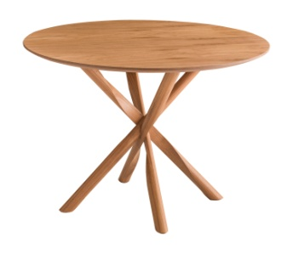 | MESA LATERAL TRAMA | LOURO FREIJO | Ø 600 x H 500 | R$ 6,515.08 | Pés em madeira maciça e tampo em MDF revestido em lâmina Louro Freijó. Opção de Acabamento Natural ou Preto.
 |  |  | Ø 700 x H 500 | R$ 7,010.12
 |  |  | Ø 700 x H 600 | R$ 7,067.58
 |  |  | Ø 800 x H 600 | R$ 7,558.20

Daniel.Kroth
TABELA 06/2022 - LINHA DANIEL KROTH
POLTRONA BRISE | SUPREMA NOG/CAST/PTO | LACA FOSCA | LACA BRILHO OU MET./ SUP NAT OU ROSE NAT | A-79 P-80 L-65
 |  |  |  | POLTRONA
TECIDO |  |  |  | BRISE
LINHA 400 | R$ 5,418.92 | R$ 8,367.06 | R$ 10,245.56
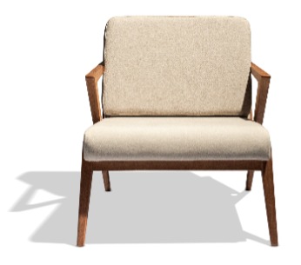

LINHA 600 | R$ 5,538.26 | R$ 8,486.40 | R$ 10,369.32

LINHA 800 | R$ 5,754.84 | R$ 8,702.98 | R$ 10,585.90

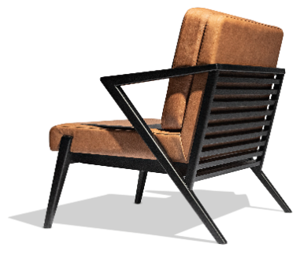
LINHA 1000 | R$ 5,825.56 | R$ 8,778.12 | R$ 10,656.62

LINHA 1500 | R$ 6,090.76 | R$ 9,043.32 | R$ 10,921.82

LINHA 2000 | R$ 6,479.72 | R$ 9,427.86 | R$ 11,306.36

COURO NATURAL | R$ 13,193.70 | R$ 16,062.28 | R$ 17,940.78

BANCO BRISE | SUPREMA NOG/CAST/PTO | SUPREMA NAT/ROSE NAT |  | A-42 P-45 L-65
 |  |  |  | BANCO
TECIDO |  |  |  | BRISE
LINHA 400 | R$ 2,594.54 | R$ 2,903.94

LINHA 600 | R$ 2,638.74 | R$ 2,956.98

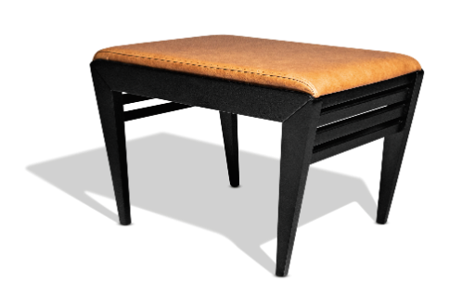
LINHA 800 | R$ 2,713.88 | R$ 3,040.96

LINHA 1000 | R$ 2,740.40 | R$ 3,067.48

LINHA 1500 | R$ 2,837.64 | R$ 3,177.98

LINHA 2000 | R$ 2,974.66 | R$ 3,332.68

COURO NATURAL | R$ 4,128.28 | R$ 5,529.42

MESA APOIO BRISE | OPÇÃO DETALHE INTERNO TAMPO | ACABAMENTO PÉ E BORDA TAMPO |  |  |  | MESA APOIO
 |  | CARVALHO NOGUEIRA/ CASTANHO OU PRETO/NATURAL OU ROSE NATURAL | WALNUT NATURAL | LACA FOSCA | LACA BRILHO/METALIZADA | BRISE
MEDIDAS
Ø x A

54X50 | CARVALHO C/ VIDRO INCOLOR | R$ 4,645.42 | R$ 4,915.04 | R$ 5,233.28 | R$ 5,657.60
 | WALNUT C/ VIDRO INCOLOR | R$ 4,751.50 | R$ 5,021.12 | R$ 5,339.36 | R$ 5,763.68
 | LACA FOSCA C/ VIDRO INCOLOR | R$ 4,503.98 | R$ 4,773.60 | R$ 5,096.26 | R$ 5,520.58
 | LACA BRILHO/METAL. C/ VIDRO INCOLOR | R$ 4,618.90 | R$ 4,888.52 | R$ 5,211.18 | R$ 5,635.50
64X60 | CARVALHO C/ VIDRO INCOLOR | R$ 5,136.04 | R$ 5,525.00 | R$ 5,604.56 | R$ 6,059.82
 | WALNUT C/ VIDRO INCOLOR | R$ 5,290.74 | R$ 5,679.70 | R$ 5,759.26 | R$ 6,214.52
 | LACA FOSCA C/ VIDRO INCOLOR | R$ 4,981.34 | R$ 5,370.30 | R$ 5,449.86 | R$ 5,905.12
 | LACA BRILHO/METAL. C/ VIDRO INCOLOR | R$ 5,144.88 | R$ 5,533.84 | R$ 5,613.40 | R$ 6,068.66

MESA CENTRO | OPÇÃO DETALHE INTERNO TAMPO | ACABAMENTO PÉ E BORDA TAMPO |  |  |  | MESA CENTRO
 |  | CARVALHO NOGUEIRA/ CASTANHO OU PRETO/NATURAL OU ROSE NATURAL | WALNUT NATURAL | LACA FOSCA | LACA BRILHO/METALIZADA | BRISE
MEDIDAS
Ø x A

74X33 | CARVALHO C/ VIDRO INCOLOR | R$ 5,436.60 | R$ 5,776.94 | R$ 5,799.04 | R$ 6,179.16
 | WALNUT C/ VIDRO INCOLOR | R$ 5,657.60 | R$ 5,993.52 | R$ 6,015.62 | R$ 6,395.74
 | LACA FOSCA C/ VIDRO INCOLOR | R$ 5,308.42 | R$ 5,644.34 | R$ 5,666.44 | R$ 6,050.98
Diâmetro Vidro Ø 70 | LACA BRILHO/METAL. C/ VIDRO INCOLOR | R$ 5,529.42 | R$ 5,865.34 | R$ 5,891.86 | R$ 6,271.98
84X33 | CARVALHO C/ VIDRO INCOLOR | R$ 5,918.38 | R$ 6,325.02 | R$ 6,210.10 | R$ 6,616.74
 | WALNUT C/ VIDRO INCOLOR | R$ 6,201.26 | R$ 6,612.32 | R$ 6,497.40 | R$ 6,904.04
 | LACA FOSCA C/ VIDRO INCOLOR | R$ 5,781.36 | R$ 6,192.42 | R$ 6,077.50 | R$ 6,484.14
Diâmetro Vidro Ø 80 | LACA BRILHO/METAL. C/ VIDRO INCOLOR | R$ 6,073.08 | R$ 6,484.14 | R$ 6,369.22 | R$ 6,775.86
94X33 | CARVALHO C/ VIDRO INCOLOR | R$ 6,820.06 | R$ 7,310.68 | R$ 7,836.66 | R$ 8,667.62
 | WALNUT C/ VIDRO INCOLOR | R$ 7,182.50 | R$ 7,673.12 | R$ 8,199.10 | R$ 9,030.06
 | LACA FOSCA C/ VIDRO INCOLOR | R$ 7,120.62 | R$ 7,611.24 | R$ 8,132.80 | R$ 8,968.18
Diâmetro Vidro Ø 90 | LACA BRILHO/METAL. C/ VIDRO INCOLOR | R$ 7,712.90 | R$ 8,203.52 | R$ 8,729.50 | R$ 9,560.46
104X33 | CARVALHO C/ VIDRO INCOLOR | R$ 7,403.50 | R$ 7,982.52 | R$ 8,327.28 | R$ 9,184.76
 | WALNUT C/ VIDRO INCOLOR | R$ 7,849.92 | R$ 8,433.36 | R$ 8,773.70 | R$ 9,631.18
 | LACA FOSCA C/ VIDRO INCOLOR | R$ 7,606.82 | R$ 8,190.26 | R$ 8,530.60 | R$ 9,388.08
Diâmetro Vidro Ø 100 | LACA BRILHO/METAL. C/ VIDRO INCOLOR | R$ 8,238.88 | R$ 8,822.32 | R$ 9,162.66 | R$ 10,020.14

Fabricio.Ronca
TABELA 06/2022 - LINHA FABRICIO RONCCA
POLTRONA SILLA | SUPREMA NOG/CAST/PTO | LACA FOSCA | LACA BRILHO OU METALIZADO/ SUP NAT OU ROSE NAT | A- 74 P- 71 L- 85
 |  |  |  | POLTRONA
TECIDO |  |  |  | SILLA
LINHA 400 | R$ 8,605.74 | R$ 11,514.10 | R$ 14,029.08

 |  |  |  | ROLINHO:
LINHA 600 | R$ 8,725.08 | R$ 11,633.44 | R$ 14,148.42 | QUALQUER TECIDO/COURO EM LINHA

 |  |  |  | DETALHE:
LINHA 800 | R$ 8,937.24 | R$ 11,845.60 | R$ 14,360.58 | LACA FOSCA/ LACA BRILHO OU METALIZADA
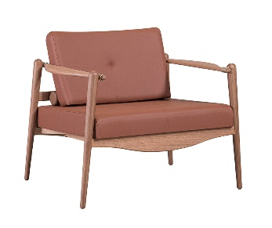

LINHA 1000 | R$ 9,007.96 | R$ 11,916.32 | R$ 14,435.72

LINHA 1500 | R$ 9,268.74 | R$ 12,177.10 | R$ 14,692.08

LINHA 2000 | R$ 9,648.86 | R$ 12,557.22 | R$ 15,072.20

COURO NATURAL | R$ 13,507.52 | R$ 16,415.88 | R$ 18,930.86

BANCO SILLA | TAMPO
 | CARVALHO NOG/CAST/PTO/NAT/ROSE NAT | WALNUT NATURAL | LACA FOSCA | LACA BRILHO OU METALIZADA | BANCO
 |  |  |  |  | SILLA
TECIDO | MEDIDA: | 140X45x56
LINHA 400 | R$ 9,264.32 | R$ 9,653.28 | R$ 10,979.28 | R$ 10,820.16 |  | LINHA 400
LINHA 600 | R$ 9,326.20 | R$ 9,715.16 | R$ 11,041.16 | R$ 10,886.46 | PÉ SUPREMA:
LINHA 800 | R$ 9,441.12 | R$ 9,830.08 | R$ 11,156.08 | R$ 10,996.96 | NOG/CAST/PTO/
LINHA 1000 | R$ 9,476.48 | R$ 9,865.44 | R$ 11,191.44 | R$ 11,036.74 | ROSE NAT/NAT
LINHA 1500 | R$ 9,613.50 | R$ 10,002.46 | R$ 11,332.88 | R$ 11,173.76 | LINHA 1500
LINHA 2000 | R$ 9,816.82 | R$ 10,205.78 | R$ 11,531.78 | R$ 11,377.08 | DETALHE:
COURO NATURAL | R$ 11,858.86 | R$ 12,247.82 | R$ 13,573.82 | R$ 13,414.70 | LATÃO/ LACA FOSCA
 | MEDIDA: | 160X45x56 |  |  | LC BRILHO/ METALIZADA
LINHA 400 | R$ 9,759.36 | R$ 10,205.78 | R$ 11,527.36 | R$ 11,452.22
LINHA 600 | R$ 9,830.08 | R$ 10,272.08 | R$ 11,593.66 | R$ 11,518.52 | LINHA 600
LINHA 800 | R$ 9,949.42 | R$ 10,391.42 | R$ 11,717.42 | R$ 11,637.86
LINHA 1000 | R$ 9,989.20 | R$ 10,431.20 | R$ 11,757.20 | R$ 11,682.06
LINHA 1500 | R$ 10,135.06 | R$ 10,581.48 | R$ 11,903.06 | R$ 11,827.92
LINHA 2000 | R$ 10,351.64 | R$ 10,793.64 | R$ 12,119.64 | R$ 12,040.08
COURO NATURAL | R$ 12,530.70 | R$ 12,972.70 | R$ 14,294.28 | R$ 14,219.14
 | MEDIDA: | 180X45x56
LINHA 400 | R$ 10,170.42 | R$ 10,669.88 | R$ 12,017.98 | R$ 12,026.82 | LINHA 400
LINHA 600 | R$ 10,245.56 | R$ 10,745.02 | R$ 12,093.12 | R$ 12,101.96
LINHA 800 | R$ 10,382.58 | R$ 10,877.62 | R$ 12,230.14 | R$ 12,238.98
LINHA 1000 | R$ 10,426.78 | R$ 10,926.24 | R$ 12,274.34 | R$ 12,283.18
LINHA 1500 | R$ 10,594.74 | R$ 11,089.78 | R$ 12,442.30 | R$ 12,446.72
LINHA 2000 | R$ 10,833.42 | R$ 11,332.88 | R$ 12,680.98 | R$ 12,689.82
COURO NATURAL | R$ 13,286.52 | R$ 13,781.56 | R$ 15,134.08 | R$ 15,138.50

BANCO SILLA | TAMPO
 | CARVALHO NOG/CAST/PTO/NAT/ROSE NAT | WALNUT NATURAL | LACA FOSCA | LACA BRILHO/ METALIZADA | BANCO
 |  |  |  |  | SILLA
TECIDO | MEDIDA: | 200X45x56
LINHA 400 | R$ 10,789.22 | R$ 11,341.72 | R$ 12,703.08 | R$ 12,791.48 | PÉ SUPREMA:
LINHA 600 | R$ 10,873.20 | R$ 11,425.70 | R$ 12,787.06 | R$ 12,875.46 | NOG/CAST/PTO/
LINHA 800 | R$ 11,023.48 | R$ 11,575.98 | R$ 12,937.34 | R$ 13,025.74 | ROSE NAT/NAT
LINHA 1000 | R$ 11,076.52 | R$ 11,624.60 | R$ 12,990.38 | R$ 13,078.78 | LINHA 1500
LINHA 1500 | R$ 11,262.16 | R$ 11,810.24 | R$ 13,171.60 | R$ 13,260.00 | DETALHE:
LINHA 2000 | R$ 11,527.36 | R$ 12,079.86 | R$ 13,441.22 | R$ 13,529.62 | LATÃO/ LACA FOSCA
COURO NATURAL | R$ 14,250.08 | R$ 14,798.16 | R$ 16,163.94 | R$ 16,252.34 | LC BRILHO/ METALIZADA
 | MEDIDA: | 220X45x56
LINHA 400 | R$ 11,169.34 | R$ 11,774.88 | R$ 13,180.44 | R$ 13,352.82
LINHA 600 | R$ 11,271.00 | R$ 11,876.54 | R$ 13,282.10 | R$ 13,454.48
LINHA 800 | R$ 11,452.22 | R$ 12,057.76 | R$ 13,463.32 | R$ 13,631.28
LINHA 1000 | R$ 11,514.10 | R$ 12,115.22 | R$ 13,520.78 | R$ 13,693.16
LINHA 1500 | R$ 11,735.10 | R$ 12,336.22 | R$ 13,741.78 | R$ 13,914.16
LINHA 2000 | R$ 12,053.34 | R$ 12,658.88 | R$ 14,064.44 | R$ 14,236.82
COURO NATURAL | R$ 15,319.72 | R$ 15,925.26 | R$ 17,330.82 | R$ 17,503.20

APARADOR SILLA | GAVETAS E TAMPO | PÉ |  | APARADOR
 |  | SUPREMA NOG/CAST/PTO/NAT/ROSE NAT |  | SILLA

LXPXA |  |  |  | DETALHE CENTRAL:
160X45X83 3 GAVETAS | CARVALHO COM TS | R$ 15,465.58 |  | LATÃO/ LACA FOSCA
 | WALNUT COM TS | R$ 16,632.46 |  | LC BRILHO/ METALIZADA
 | LACA FOSCA C/ TS | R$ 16,725.28
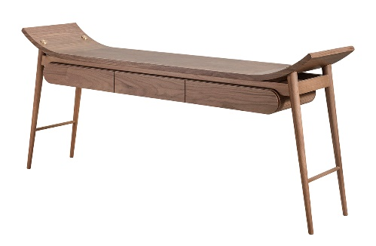
 | LACA BRILHO/MET. C/ TS | R$ 18,435.82
180X45X83 3 GAVETAS | CARVALHO COM TS | R$ 16,084.38
 | WALNUT COM TS | R$ 17,419.22
 | LACA FOSCA C/ TS | R$ 17,392.70
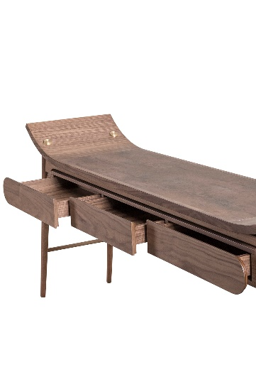
 | LACA BRILHO/MET. C/ TS | R$ 19,271.20
200X45X83 3 GAVETAS | CARVALHO COM TS | R$ 17,052.36
 | WALNUT COM TS | R$ 18,559.58
 | LACA FOSCA C/ TS | R$ 18,400.46
 | LACA BRILHO/MET. C/ TS | R$ 20,438.08
220X45X83 4 GAVETAS | CARVALHO COM TS | R$ 18,639.14
 | WALNUT COM TS | R$ 20,243.60
 | LACA FOSCA C/ TS | R$ 20,013.76
 | LACA BRILHO/MET. C/ TS | R$ 22,219.34

DESK SILLA | GAVETAS E TAMPO | PÉ |  | DESK
 |  | SUPREMA NOG/CAST/PTO/NAT/ROSE NAT |  | SILLA

LXPXA |  |  |  | DETALHE CENTRAL:
160X45X83 | CARVALHO COM TS | R$ 12,442.30 |  | LATÃO/ LACA FOSCA
 | WALNUT COM TS | R$ 13,114.14 |  | LC BRILHO/ METALIZADA
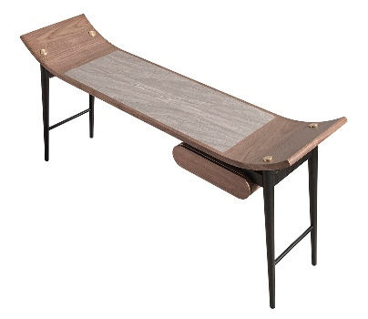
 | LACA FOSCA C/ TS | R$ 13,383.76
 | LACA BRILHO/MET. C/ TS | R$ 14,488.76
180X45X83 | CARVALHO COM TS | R$ 12,924.08
 | WALNUT COM TS | R$ 13,653.38
 | LACA FOSCA C/ TS | R$ 14,024.66
 | LACA BRILHO/MET. C/ TS | R$ 15,266.68

CARRO BAR SILLA | PÉS
 | SUPREMA NOG/CAST/PTO/NAT/ROSE NAT | LACA FOSCA | LACA BRILHO OU METALIZADA/
 |  |  |  | CARRO BAR
PRATELEIRA SUPERIOR E OPCAO TAMPO |  |  |  | SILLA
 | MEDIDA: | 120X55X85
CARVALHO MAC. OU C/ TS | R$ 10,157.16 | R$ 10,939.50 | R$ 11,350.56 | PRATELEIRA INFERIOR E RODAS:
WALNUT MAC. OU C/ TS | R$ 11,111.88 | R$ 11,894.22 | R$ 12,309.70 | ACOMPANHAM ACABAMENTO PRAT SUPERIOR
LACA FOSCA MAC. OU C/ TS | R$ 11,549.46 | R$ 12,331.80 | R$ 12,742.86
LACA BRILHO/MET. MAC. OU C/ TS | R$ 12,985.96 | R$ 13,768.30 | R$ 14,183.78
 | MEDIDA: | 160X55X85
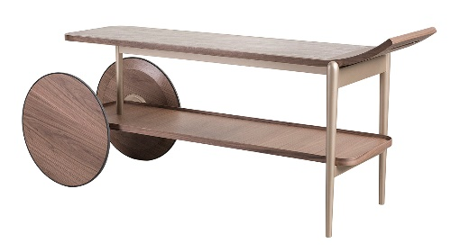
CARVALHO MAC. OU C/ TS | R$ 11,089.78 | R$ 12,132.90 | R$ 12,685.40
WALNUT MAC. OU C/ TS | R$ 12,252.24 | R$ 13,299.78 | R$ 13,847.86
LACA FOSCA MAC. OU C/ TS | R$ 12,106.38 | R$ 13,149.50 | R$ 13,697.58
LACA BRILHO/MET. MAC. OU C/ TS | R$ 13,538.46 | R$ 14,586.00 | R$ 15,134.08
 | MEDIDA: | 200X55X85
CARVALHO MAC. OU C/ TS | R$ 12,504.18 | R$ 13,812.50 | R$ 14,497.60
WALNUT MAC. OU C/ TS | R$ 13,878.80 | R$ 15,187.12 | R$ 15,872.22
LACA FOSCA MAC. OU C/ TS | R$ 13,746.20 | R$ 15,054.52 | R$ 15,739.62
LACA BRILHO/MET. MAC. OU C/ TS | R$ 15,456.74 | R$ 16,765.06 | R$ 17,450.16

MESA APOIO LAPIDA | TAMPO | PÉS |  |  |  | MESA APOIO
 |  | CARVALHO NOG/CAST/PTO/NAT/ROSE NAT | WALNUT NATURAL | LACA FOSCA | LACA BRILHO/METALIZADA | LAPIDA
MEDIDAS
Ø x A

40X50 | CARVALHO MAC. OU C/ VIDRO CORES OU TS | R$ 2,912.78 | R$ 3,231.02 | R$ 3,045.38 | R$ 3,155.88 | DETALHE CENTRAL:
 | CARVALHO C/ ESPELHO PRATA | R$ 3,058.64 | R$ 3,376.88 | R$ 3,191.24 | R$ 3,301.74 | LATÃO/ LACA FOSCA
 | CARVALHO C/ ESPELHO BRONZE | R$ 3,611.14 | R$ 3,929.38 | R$ 3,743.74 | R$ 3,854.24 | LC BRILHO/ METALIZADA
 | WALNUT MAC. OU C/ VIDRO CORES OU TS | R$ 2,987.92 | R$ 3,301.74 | R$ 3,120.52 | R$ 3,231.02
 | WALNUT C/ ESPELHO PRATA | R$ 3,129.36 | R$ 3,447.60 | R$ 3,261.96 | R$ 3,372.46
 | WALNUT C/ ESPELHO BRONZE | R$ 3,681.86 | R$ 4,000.10 | R$ 3,814.46 | R$ 3,924.96
 | LACA FOSCA MAC. OU C/ VIDRO CORES OU TS | R$ 3,434.34 | R$ 3,752.58 | R$ 3,566.94 | R$ 3,677.44
 | LACA FOSCA C/ ESPELHO PRATA | R$ 3,580.20 | R$ 3,894.02 | R$ 3,712.80 | R$ 3,823.30
 | LACA FOSCA C/ ESPELHO BRONZE | R$ 4,132.70 | R$ 4,446.52 | R$ 4,265.30 | R$ 4,375.80
 | LACA BRILHO/METAL. MAC. OU C/ VIDRO CORES OU TS | R$ 3,677.44 | R$ 3,995.68 | R$ 3,810.04 | R$ 3,920.54
 | LACA BRILHO/MET. C/ ESPELHO PRATA | R$ 3,823.30 | R$ 4,137.12 | R$ 3,955.90 | R$ 4,066.40
 | LACA BRILHO/MET. C/ ESPELHO BRONZE | R$ 4,375.80 | R$ 4,689.62 | R$ 4,508.40 | R$ 4,618.90
50X60 | CARVALHO MAC. OU C/ VIDRO CORES OU TS | R$ 3,116.10 | R$ 3,319.42 | R$ 3,204.50 | R$ 3,275.22
 | CARVALHO C/ ESPELHO PRATA | R$ 3,341.52 | R$ 3,540.42 | R$ 3,425.50 | R$ 3,496.22
 | CARVALHO C/ ESPELHO BRONZE | R$ 3,933.80 | R$ 4,132.70 | R$ 4,017.78 | R$ 4,088.50
 | WALNUT MAC. OU C/ VIDRO CORES OU TS | R$ 3,226.60 | R$ 3,429.92 | R$ 3,315.00 | R$ 3,385.72
 | WALNUT C/ ESPELHO PRATA | R$ 3,452.02 | R$ 3,650.92 | R$ 3,536.00 | R$ 3,606.72
 | WALNUT C/ ESPELHO BRONZE | R$ 4,044.30 | R$ 4,243.20 | R$ 4,128.28 | R$ 4,199.00
 | LACA FOSCA MAC. OU C/ VIDRO CORES OU TS | R$ 3,708.38 | R$ 3,911.70 | R$ 3,796.78 | R$ 3,867.50
 | LACA FOSCA C/ ESPELHO PRATA | R$ 3,933.80 | R$ 4,132.70 | R$ 4,017.78 | R$ 4,088.50
 | LACA FOSCA C/ ESPELHO BRONZE | R$ 4,526.08 | R$ 4,724.98 | R$ 4,610.06 | R$ 4,680.78
 | LACA BRILHO/METAL. MAC. OU C/ VIDRO CORES OU TS | R$ 4,008.94 | R$ 4,212.26 | R$ 4,092.92 | R$ 4,168.06
 | LACA BRILHO/MET. C/ ESPELHO PRATA | R$ 4,229.94 | R$ 4,433.26 | R$ 4,318.34 | R$ 4,389.06
 | LACA BRILHO/MET. C/ ESPELHO BRONZE | R$ 4,822.22 | R$ 5,025.54 | R$ 4,910.62 | R$ 4,981.34

